상품제안서
누리케어 절약형 미용티슈 230매(스티커부착) 각티슈 | 상품코드: S42127

 |  |  |  |  |  |  | 02-713-8555 | www.synergygift.co.kr
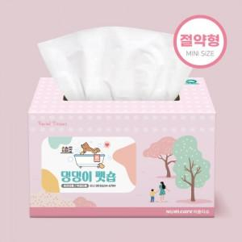

【상세/제작정보】

【인쇄/포장옵션】 | 스티커 / 포장불가능

【공급단가】 | 수량 | 300~ | 1,000~ | 3,000~ | 10,000~ | 20,000~
*VAT별도 | 230매 | 1,100원 | 1,040원 | 1,000원 | 965원 | 950원
 | 250매 | 1,140원 | 1,070원 | 1,040원 | 1,000원 | 980원

【상품 URL】 | https://www.synergygift.co.kr:443/src/goods_detail.php?gdno=42127

